ENERO 2024


SERVICIO NACIONAL DE PROTECCION AMBIENTAL
''TODO POR LA PATRIA''
DEPARTAMENTO DE COMPRAS

RELACION DE PROCESOS DE COMPRAS POR MIPYMES ENERO 2024

No. | No. De Orden | Fecha Orden | Proveedor | Descripcion de Proceso | RNC | ESTADO | Valor RD$ | Condicion | GENERO
2 | SENPA-2024-00009 | 2024-01-25 | MQJ Suplidores de Materiales y Servicios en Gral, SRL | Adq. De Lubricantes | 130600692 | Aprobado | 205,042.70 | MIPYMES | M
3 | SENPA-2024-00011 | 2024-01-31 | Soluciones Diversas ON Time Wdanb, SRL. | Adq. de Artículos de Serigrafia | 132879082 | Aprobado | 171,416.24 | MIPYMES | F
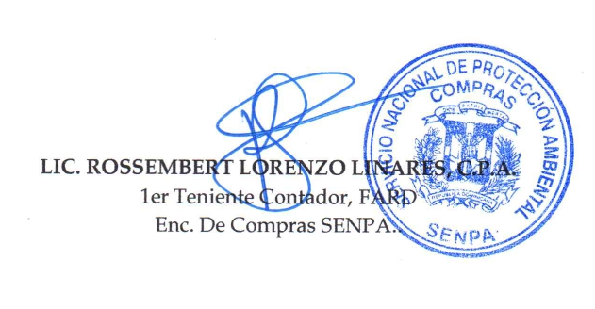
 |  |  | Total de Ordenes de Compra |  |  |  | #REF!

